モーダル画面の出しわけ
Which modal screen to show
紐付け先変更（モーダル画面の出しわけ）

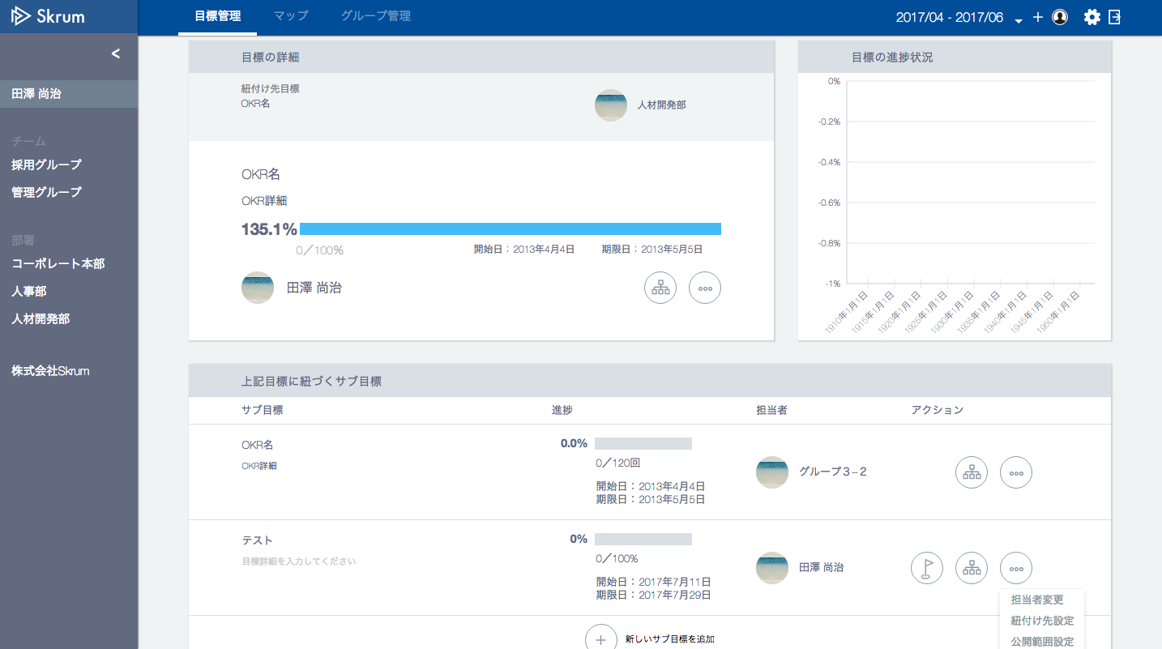

This "okrType" is 1 (objective)
→ Go to "紐付け先変更（目標）" sheet.

This "okrType" is 1 (objective)
→ Go to "紐付け先変更（目標）" sheet.

This "okrType" is 2 (key result)
→ Go to "紐付け先変更（サブ目標）" sheet.

紐付け先変更（目標）
紐付け先変更（目標）


目標の紐付け先設定/変更

新卒採用で30名確保する。
紐付け先目標を設定または変更する目標（子目標）

社員を増やす。
現在の紐付け先目標/サブ目標
現在の紐付け先目標/サブ目標（親目標）

紐付け先検索

変更
Use API AE0412 in throwing API.
ex.)
v1/parentokrs/search.json?oid=25&q=新しい
"oid" = okr id of the target okr. For example here, the okr id of "新卒採用で30名確保する。".
"q" = search word.
Validation error message is shown around here with red characters.

Disable this button when new 紐付け先 is not selected.

紐付け先変更（サブ目標）
紐付け先変更（サブ目標）

サブ目標の紐付け先変更

新卒採用で30名確保する。
紐付け先目標を変更するサブ目標（子目標）

社員を増やす。
現在の紐付け先目標/サブ目標
現在の紐付け先目標（親目標）

紐付け先検索

変更
Use API AE0412 in throwing API.
ex.)
v1/parentobjectives/search.json?krid=25&q=新しい
"krid" = okr id of the target key result. For example here, the okr id of "新卒採用で30名確保する。".
"q" = search word.
Validation error message is shown around here with red characters.

Disable this button when new 紐付け先 is not selected.

